关系图
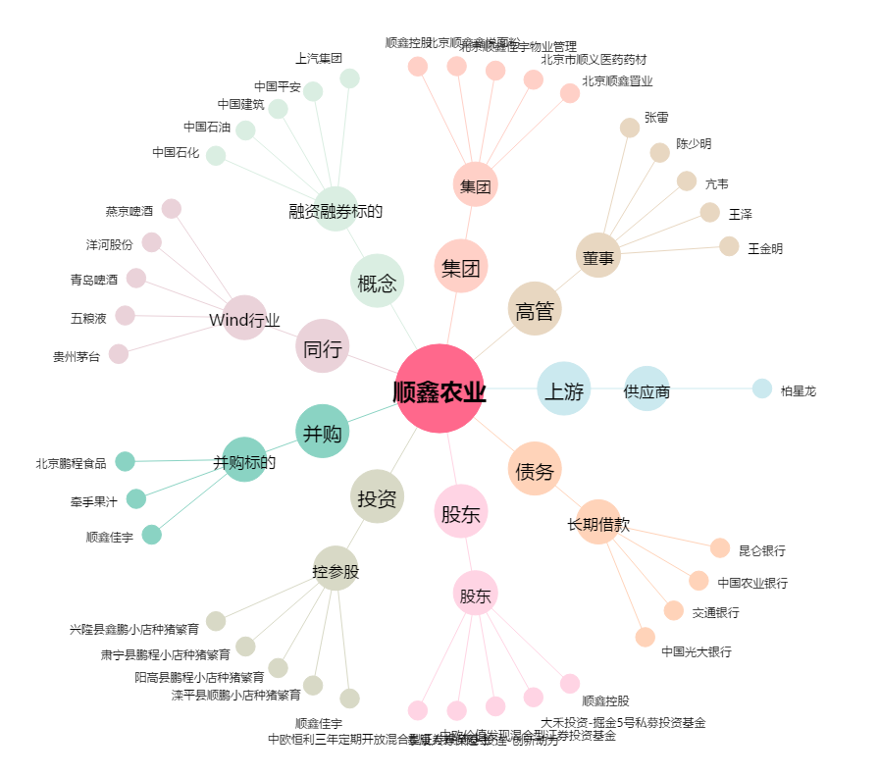
顺鑫农业[000860.SZ] - 关系概览图

